Titelblatt Plan
Planauschnitt 1:25000 mit Lage Objekt

zusätzliche Angaben
bsp. Objektbezeichnungen Dritter → SBB, Gemeinden, Privaten
Feld für Planverwaltung Kanton Zürich

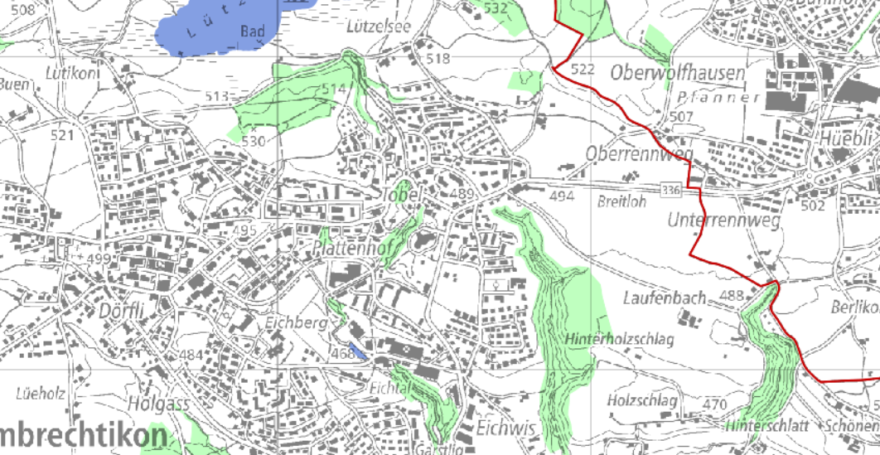

Kartenauschnitt mit Lage des Objekts

Version | Verfasser |  |  |  | Bemerkungen |  |  |  | Format | Plan Nummer
 | Datum | Name | Visum
0
A
B
C
D

 |  |  |  | Instandsetzung |  | : | Massnahmenkonzept / Massnahmenprojekt

 |  |  |  | Gemeinde |  | : | Musterhausen

Projektieren und Realisieren |  |  |  | Strasse |  | : | 685 Musterstrasse
Kunstbauten
 |  |  |  | Objekt |  | : | XXX-XXX Musterbrücke

 |  |  |  | Projekt Nummer |  | : | 84B-8xxxx
Projektverfasser

 |  |  |  | Übersichtsplan Instandsetzung 1:100
Name und Adresse des Ingenieurbüros, evtl. Logo
Planverwaltungsnummer
 |  |  |  |  |  |  |  | Nr. XXX-XXX.Zzzzz

